상품제안서
빛나 훈민한글 시리즈 자개 2종세트 (자개볼펜+USB메모리) (USB2.0) 4GB~128GB | 상품코드: F32491

 |  | 02-412-0044 | www.easy1.co.kr
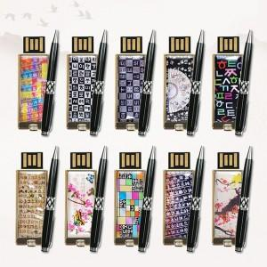

【상세/제작정보】

【인쇄/포장옵션】 | 레이저 / 포장지포장

【공급단가】 | 수량
*VAT별도 | 8GB
 | 16GB
 | 32GB
 | 64GB

【상품 URL】 | https://dev.easy1.co.kr:443/src/goods_detail.php?gdno=32491

